상품제안서
오밸류 프리미엄 자동 장우산(올화이바 폰지) | 상품코드: S40904

 |  |  |  |  |  |  | 02-713-8555 | www.synergygift.co.kr
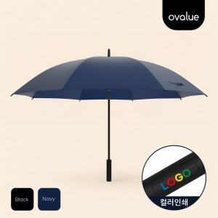

【상세/제작정보】 | <p><span style="font-size: 14pt;">* 방수,발수 코팅 자외선 차단 효과 </span><br><span style="font-size: 14pt;">* 강화FRP신소재 프레임</span><br><span style="font-size: 14pt;">* 원터치 자동 버튼&nbsp;</span></p>

【인쇄/포장옵션】 | 풀칼라 / 포장불가능

【공급단가】 | 수량 | 30~ | 100~ | 300~ | 1,000~ | 3,000~
*VAT별도 | 단가 | 7,800원 | 7,390원 | 7,100원 | 6,800원 | 6,700원

【상품 URL】 | https://www.synergygift.co.kr:443/src/goods_detail.php?gdno=40904

